2023_08_data
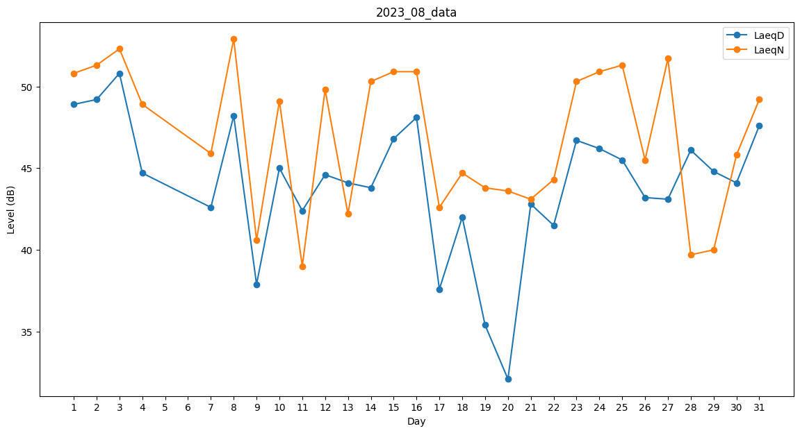
Day | LaeqD | LaeqN
1 | 48.9 | 50.8
2 | 49.2 | 51.3
3 | 50.8 | 52.3
4 | 44.7 | 48.9
5 | 38.7 | 0
6 | 0 | 47.6
7 | 42.6 | 45.9
8 | 48.2 | 52.9
9 | 37.9 | 40.6
10 | 45 | 49.1
11 | 42.4 | 39
12 | 44.6 | 49.8
13 | 44.1 | 42.2
14 | 43.8 | 50.3
15 | 46.8 | 50.9
16 | 48.1 | 50.9
17 | 37.6 | 42.6
18 | 42 | 44.7
19 | 35.4 | 43.8
20 | 32.1 | 43.6
21 | 42.8 | 43.1
22 | 41.5 | 44.3
23 | 46.7 | 50.3
24 | 46.2 | 50.9
25 | 45.5 | 51.3
26 | 43.2 | 45.5
27 | 43.1 | 51.7
28 | 46.1 | 39.7
29 | 44.8 | 40
30 | 44.1 | 45.8
31 | 47.6 | 49.2

